Баг-репорты
ID | Название | Шаги | Ожидаемый результат | Фактический результат | Серьезность | Приоритет | Вложения
БГ1 | Несколько тарифов остаются подсвеченными при переключении | 1. Войти в систему 2. На экране выбора тарифов кликнуть на любой тариф, кроме Yearly (например на Monthly) 3. Проверить подсветку | Активен только Monthly, остальные без выделения | Подсветка остаётся у Yearly + Monthly | Medium (путает пользователя, влияет на UX, но не блокирует оплату) | Medium (нужно исправить, но не блокер релиза) | 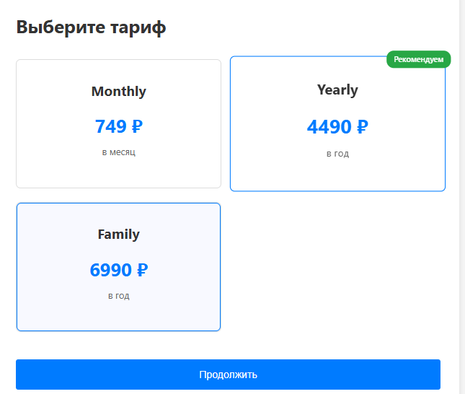

БГ2 | Промокод WELCOME10 применяется к неподдерживаемому тарифу Family | 1. Войти в систему 2. На экране выбора тарифов кликнуть на тариф Family 3. Нажать на кнопку "Продолжить" 4. Ввести в поле для ввода промокода WELCOME10 5. Нажать на кнопку "Применить" | Промокод должен применяться только только на первый платёж Yearly Отображается сообщение "Промокод недоступен для выбранного тарифа» Сумма к оплате не изменяется (6990 ₽) Кнопка "Оплатить» отображает ту же сумму | Промокод применяется, появляется скидка –699 ₽ Итоговая сумма меняется на 6291 ₽ | High / Critical (напрямую влияет на финансы и бизнес-логику продукта) | High (ошибка приводит к некорректным скидкам и потерям денег) | 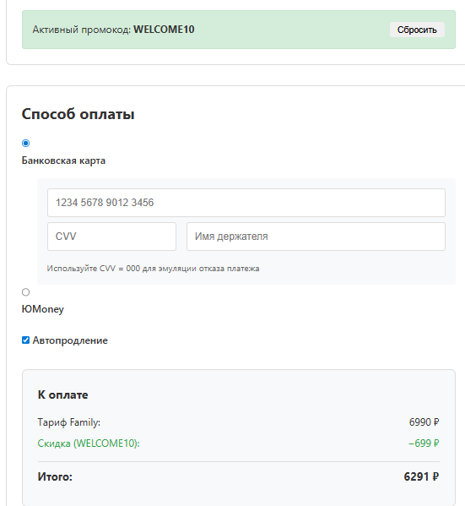

БГ3 | Оплата проходит с некорректными данными карты | 1. Войти в систему 2. На экране выбора тарифов кликнуть на любой тариф 3. Нажать на кнопку "Продолжить" 4. Ввести в поле "Номер карты» – 1 5. Ввести в поле "CVV» – 1 6. Ввести в поле "Имя держателя» – 1 7. Нажать "Оплатить» | Платёж не проходит Отображается сообщение об ошибке валидации полей | Платёж проходит успешно | Critical (может привести к некорректной обработке платежей) | 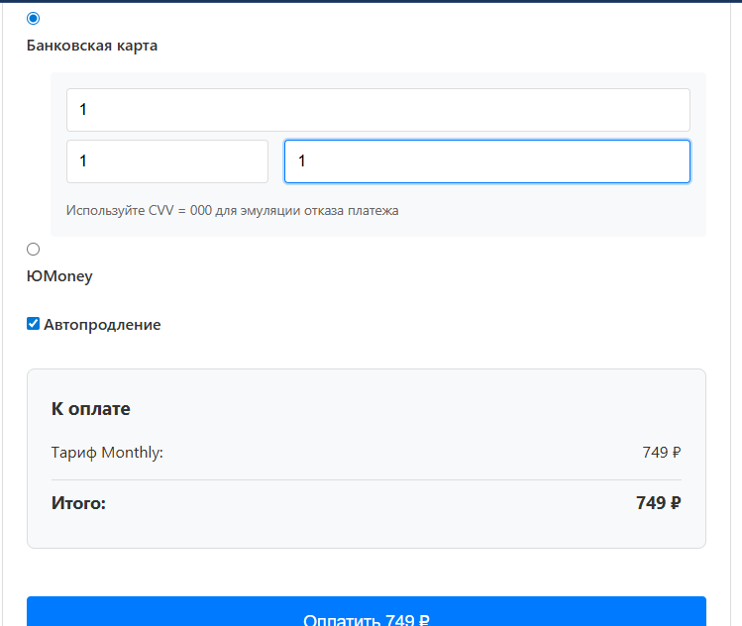 High |  | 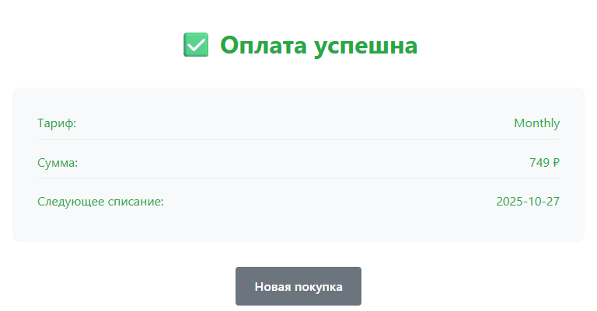

БГ4 | Оплата проходит с некорректными данными карты | 1. Войти в систему 2. На экране выбора тарифов кликнуть на любой тариф 3. Нажать на кнопку "Продолжить" 4. Ввести в поле "Номер карты» – 1 5. Ввести в поле "CVV» – ааа 6. Ввести в поле "Имя держателя» – 1 7. Нажать "Оплатить» | Платёж не проходит Отображается сообщение об ошибке валидации полей | Платёж проходит успешно | Critical (может привести к некорректной обработке платежей) | High

БГ5 | Повторное применение промокодов SPRING500 и WELCOME10 на одном аккаунте | Предусловия: Пользователь уже применил один из промокодов (SPRING500 или WELCOME10) на своём аккаунте Шаги воспроизведения (пример для SPRING500): 1. Войти в систему под существующим логином 2. На экране выбора тарифов выбрать тариф Monthly 3. Нажать кнопку "Продолжить" 4. Ввести промокод SPRING500 5. Нажать кнопку "Применить" 6. Завершить оплату картой с корректными тестовыми данными (например: Номер карты: 4111111111111111 CVV: 123 Имя держателя: Danil Vasiliev) 7. Вернуться на экран выбора тарифа 8. Снова выбрать тариф Monthly 9. Нажать кнопку "Продолжить" 10. Ввести в поле «Промокод» снова значение SPRING500 11. Нажать кнопку "Применить" Шаги воспроизведения (пример для WELCOME10): 1. Войти в систему под существующим логином 2. На экране выбора тарифов выбрать тариф Yearly 3. Нажать кнопку "Продолжить" 4. Ввести промокод WELCOME10 5. Нажать кнопку "Применить" 6. Завершить оплату картой с корректными тестовыми данными 7. Вернуться на экран выбора тарифа 8. Снова выбрать тариф Yearly 9.Нажать кнопку "Продолжить" 10. Ввести в поле "Промокод" снова значение WELCOME10 11. Нажать кнопку "Применить" | Отображается сообщение: "Промокод уже был использован". Сумма не изменяется | Промокод применяется повторно, скидка засчитывается | High (нарушение бизнес-правил, возможная финансовая потеря) | High

